Zadanie 1
Analityk badań reklamy chciał sprawdzić, czy istnieje związek między intensywnością koloru w reklamie w czasopiśmie, wykorzystującej nową technikę fotografii cyfrowej wprowadzoną w 2007 roku, a atrakcyjnością reklamy. Dziesięć reklam o różnym stopniu intensywności koloru, ale identycznych pod innymi względami, pokazano losowo wybranym grupom respondentów. Wyniki badania przedstawia poniższa tabelka. Czy istnieje istotna statystycznie korelacja między intensywnością koloru a atrakcyjnością? A) Wybierz odpowiedni test i uzasadnij wybór. B) Przeprowadź test i wyciągnij wnioski.

 |  |  |  |  |  | H0 - nie ma różnicy, między intensywnością koloru, a wskaznikiem atrakcyjności.
 |  |  |  |  |  | H1- jest istotna zależność między intensywnością koloru a wskaznikiem atrakcyjnosci.

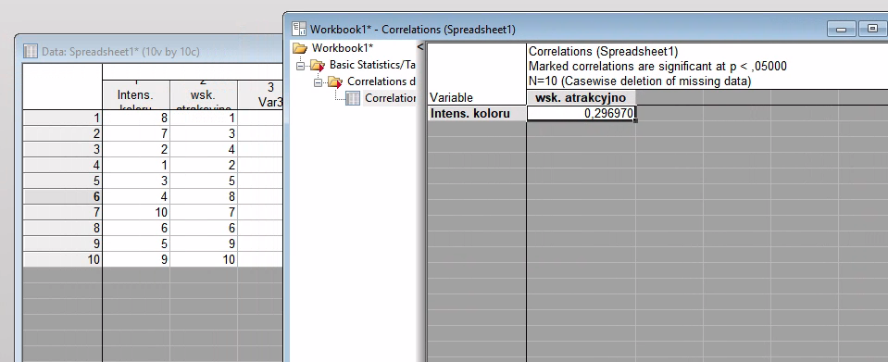
 |  |  |  |  |  | Test nieparametryczny Spearmana (statistica)
 |  | Test nieparametryczny Spearmana (exel)
 |  | Intensywność koloru | Wskaźnik atrakcyjności | Różnica | kwadrat
 | 1 | 8 | 1 | 7 | 49
 | 2 | 7 | 3 | 4 | 16
 | 3 | 2 | 4 | -2 | 4
 | 4 | 1 | 2 | -1 | 1
 | 5 | 3 | 5 | -2 | 4
 | 6 | 4 | 8 | -4 | 16
 | 7 | 10 | 7 | 3 | 9
 | 8 | 6 | 6 | 0 | 0
 | 9 | 5 | 9 | -4 | 16
 | 10 | 9 | 10 | -1 | 1

 |  |  |  | suma | 116
 |  |  |  |  |  | p=0,297
 |  |  |  |  |  | p0,297>p0,05
 |  |  |  | qs | 0.29696969697
 |  |  |  |  |  | Ponieważ wynik nie jest zaznaczony na czerwono, korelacja ta jest nieistotna statystycznie.

 |  |  |  |  |  | Na podstawie tej próby nie możemy potwierdzić, że intensywniejszy kolor w reklamie przekłada się na jej większą atrakcyjność
 |  |  | 0,297<0,648, nie istnieje istotna statystycznie korelacja. Brak podstaw do odrzucenia hipotezy zerowej

Zadanie 2
 |  |  |  |  | Dzień | [%] braków
Niedawno zatrudniony pracownik obsługuje maszynę produkującą stalowe śruby. W tabeli zawarto dane o procencie wadliwych sztuk w kolejnych dniach pracy nowego pracownika. A) Przetestuj istotność statystyczną zależności między zmiennymi korzystając z korelacji Spearmana. B) Przetestuj istotność statystyczną zależności między zmiennymi korzystając z tau Kendalla. Sformułuj odpowiednie wnioski. |  |  |  |  | 1 | 6.1
 |  |  |  |  | 2 | 7.5
 |  |  |  |  | 3 | 7.7 |  | H0Niedawno zatrudniony pracownik, nie ma zwiazku z wytworem wadliwychśrub
 |  |  |  |  | 4 | 5.9 |  | H1 Niedawno zatrudniony pracownik, ma zwiazek z wytworem wadliwych srub
 |  |  |  |  | 5 | 5.2
 |  |  |  |  | 6 | 6.1
 |  |  |  |  | 7 | 5.3
 |  |  |  |  | 8 | 4.5
 |  |  |  |  | 9 | 4.9
 |  |  |  |  | 10 | 4.6
 |  |  |  |  | 11 | 3
 |  |  |  |  | 12 | 4
 |  |  |  |  | 13 | 3.7
A. Korelacja Spearmana exel
 |  |  |  |  |  | A. Korelacja Spearmana Statistica
Dzień | [%] braków | pozycja srednia ranga | pozycja srednia ranga |  |  | Dzień | [%] braków
1 | 6.1 | 1 | 10.5 |  |  | 1 | 6.1
2 | 7.5 | 2 | 12 |  |  | 2 | 7.5
3 | 7.7 | 3 | 13 |  |  | 3 | 7.7
4 | 5.9 | 4 | 9 |  |  | 4 | 5.9
5 | 5.2 | 5 | 7 |  |  | 5 | 5.2
6 | 6.1 | 6 | 10.5 |  |  | 6 | 6.1
7 | 5.3 | 7 | 8 |  |  | 7 | 5.3
8 | 4.5 | 8 | 4 |  |  | 8 | 4.5
9 | 4.9 | 9 | 6 |  |  | 9 | 4.9
10 | 4.6 | 10 | 5 |  |  | 10 | 4.6
11 | 3 | 11 | 1 |  |  | 11 | 3
12 | 4 | 12 | 3 |  |  | 12 | 4
13 | 3.7 | 13 | 2 |  |  | 13 | 3.7

 |  | -0.90509026476

 | silnie ujemna korelacja.
 | p<0,05
 | Odrzucamy H0

 |  |  |  |  | wsp. Korelacji p | -0.90509 | na czerowno, co oznacza ze korelacja jest istotna statystycznie
 |  |  |  |  |  |  | p<0,05
 |  |  |  | Istnieje bardzo silna, ujemna zależność między dniem pracy a procentem braków
 |  |  |  | Odrzucamy H0

B. Korelacja Tau Kendalla exel |  |  |  |  |  | B. Korelacja Tau Kendalla STATISTICA
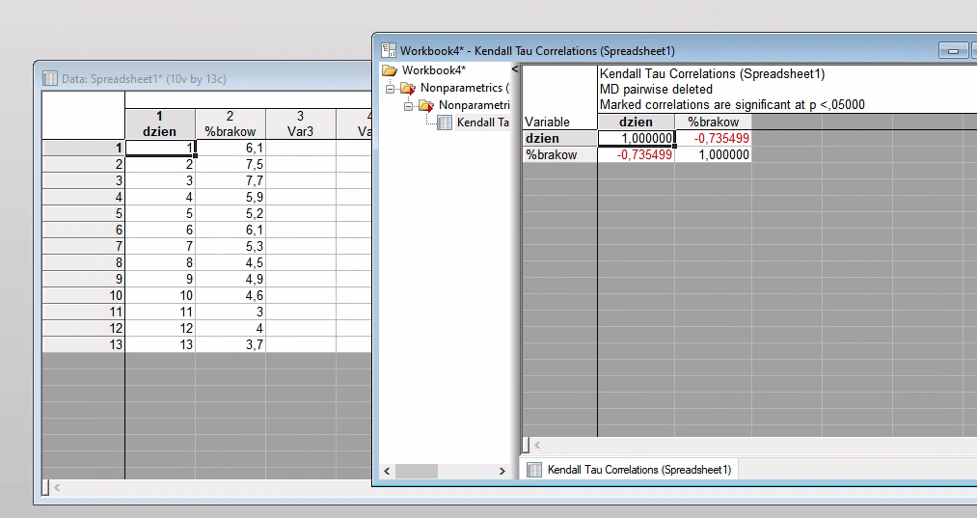
Dzień | [%] braków | pary zgodne | pary niezgodne
1 | 6.1 | 2 | 9
2 | 7.5 | 1 | 10
3 | 7.7 | 1 | 10
4 | 5.9 | 0 | 8
5 | 5.2 | 1 | 6
6 | 6.1 | 2 | 7
7 | 5.3 | 0 | 6
8 | 4.5 | 0 | 3
9 | 4.9 | 2 | 4
10 | 4.6 | 0 | 3
11 | 3 | 0 | 0
12 | 4 | 2 | 1 |  |  | Istotna statystycznie (p < 0,05)
13 | 3.7 |  |  |  |  | silna zaleznosc
 |  |  |  |  |  | Odrzucamy H0
 |  | 11 | 67

 |  | Tau | -0.71795 |  |  | wynik w statistyce jest dokłądniejszy, ale niech Pani zauważy, że dla ręcznej metody jest również poprawny i akceptowalny korzystając ze wzorów.
 |  | Silna ujemna korelacja | 13 | n
 |  | Odrzucamy H0 | -3.4164977061
 |  |  | 3.42
WART. KRYSTYCZNA 1,96
3,43>1,96

Zadanie 4
Poniższa tabela przedstawia dane dotyczące liczby infekcji ucha w ciągu pół roku u pływaków przed zastosowaniem nowatorskich kropli do ucha i w ciągu kolejnego poł roku po miesięcznym okresie stosowania kropli. Korzystając z testu znaków, a następnie odpowiedniego mocnego testu nieparametrycznego postaw właściwe hipotezy i wyciągnij wnioski.

 | Pływak | Liczba infekcji przed zastosowaniem kropli | Liczba infekcji po zastosowaniem kropli |  |  |  | H0 | krople nie maja wpływu na liczbe infekcji
 | A | 3 | 2 |  |  |  | H1 | krople zmieniaja liiczbe infekcji, maja wpływ
 | B | 0 | 1
 | C | 5 | 4
 | D | 4 | 0
 | E | 2 | 1 |  |  | A. TEKST ZNAKÓW
 | F | 4 | 3
 | G | 3 | 1
 | H | 5 | 3 |  |  | p-value | 0.182422
 | I | 2 | 2
 | J | 1 | 3 |  |  | p-value >0,05

 |  |  |  |  |  | Nie ma podstaw do odrzucenia H0.

 |  |  |  |  |  | B. WILCONOX


 |  |  |  |  |  | p-value | 0.138642

 |  |  |  |  |  | p-value >0,05
 |  |  |  |  | SUMA RANG | W=10 | W>5

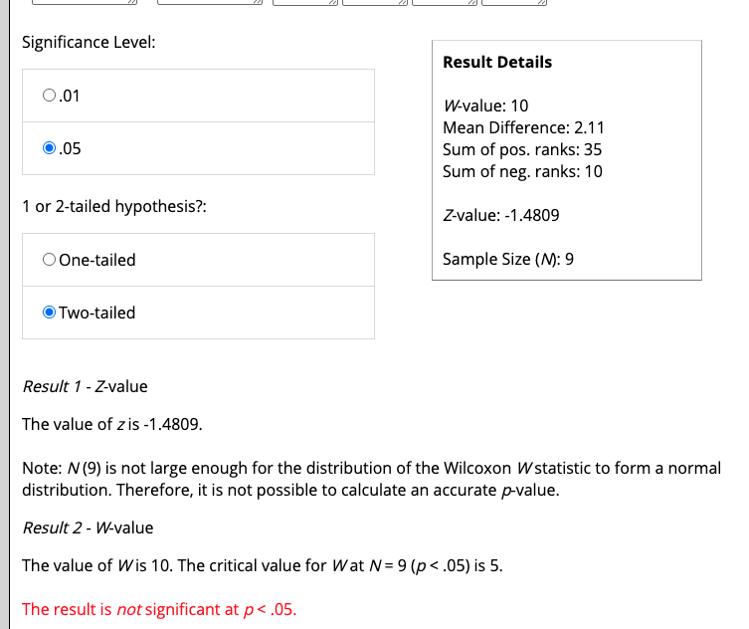
 |  |  |  |  |  | Nie ma podstaw do odrzucenia H0.

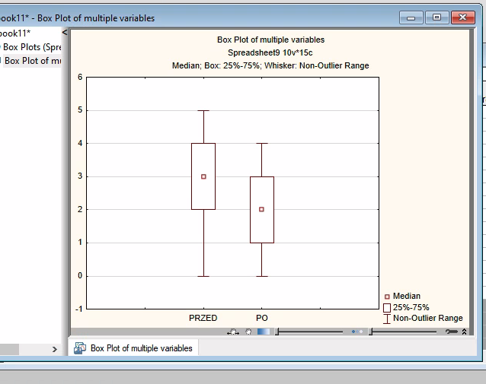

 |  |  |  | mediana z 3 do 2
 |  |  |  | widoczna popfrawa, brak istotności statystycznej wynika z małej liczebności próby

